TEST ERD-300
Code ทีเปลี่ยนแปลง
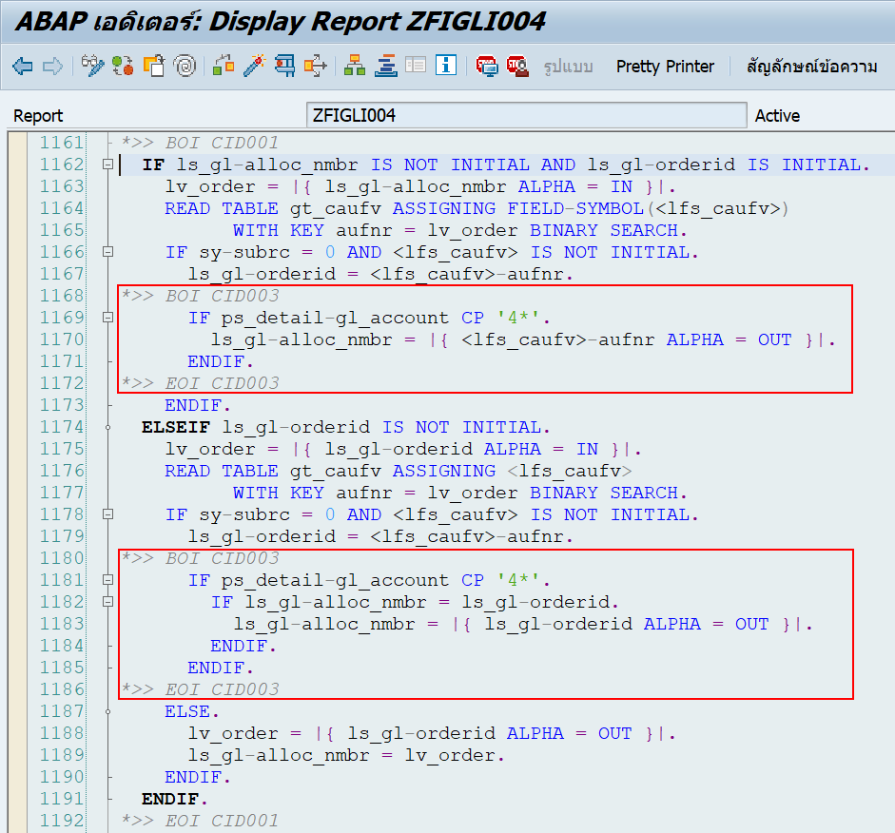

TSET ERD-300
No | Case
1 | ECC_GLPOST_30092022_104900-1.txt
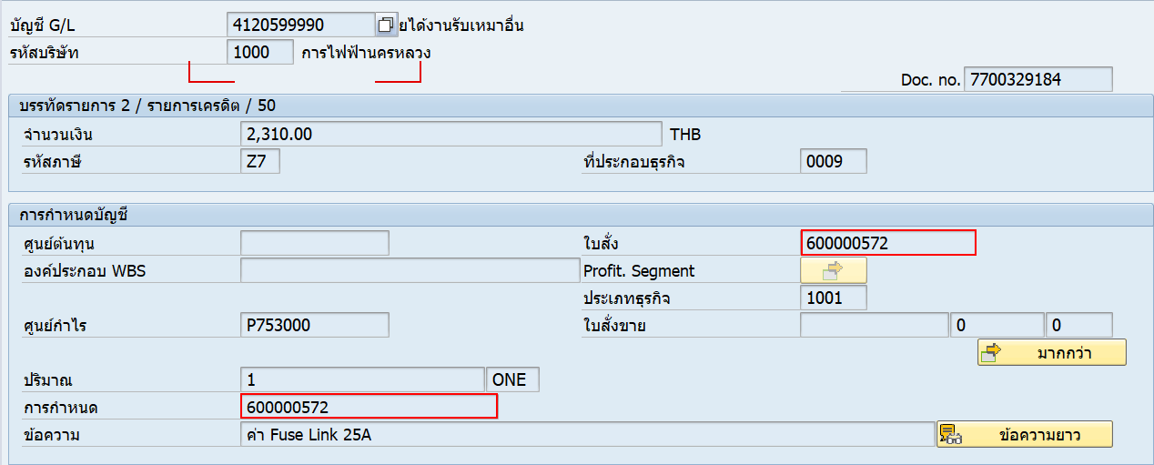

 | การกำหนดส่งมาแบบไม่มี 000 นำหน้า

 | Result => ที่การกำหนดจะตัด 0 ที่นำหน้าออกให้

2 | ECC_GLPOST_30092022_104900-2.txt
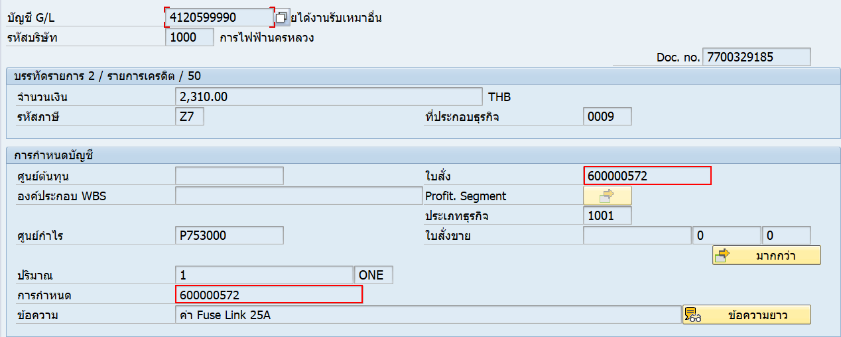

 | การกำหนดส่งมาแบบไม่มี 000 นำหน้า

 | Result => แปะเหมือนที่ส่งมาเพราะไม่มี 0 นำหน้า

3 | ECC_GLPOST_30092022_104900-3.txt


 | การกำหนดส่งมาแบบมี 000 นำหน้า และส่งเลข order มาด้วย เลขตรงกัน

 | Result => ที่การกำหนดตัด 0 ที่นำหน้าออกให้ เพราะมีระบุ order เลขตรงกัน

4 | ECC_GLPOST_30092022_104900-4.txt
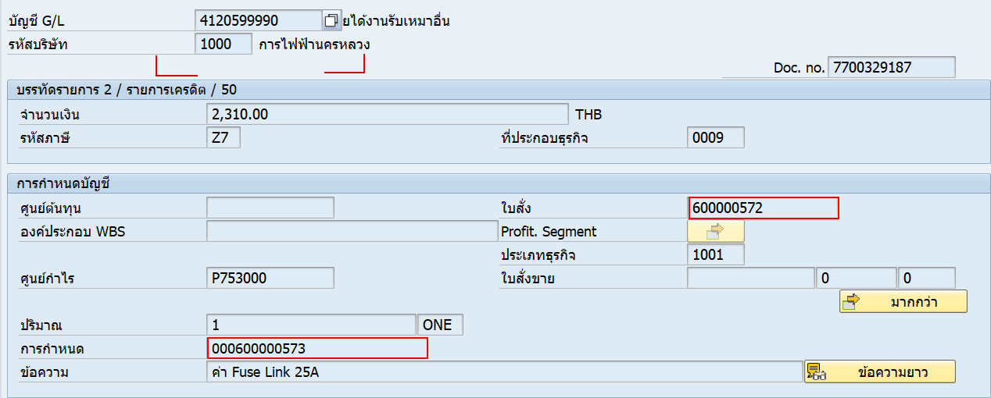

 | การกำหนดส่งมาแบบมี 000 นำหน้า และส่งเลข order มาด้วย เลขไม่ตรงกัน

 | Result => ที่การกำหนดไม่ได้ตัด 0 ที่นำหน้าออกให้ เพราะมีระบุ order เลขไม่ตรงกัน

5 | ECC_GLPOST_30092022_104900-5.txt
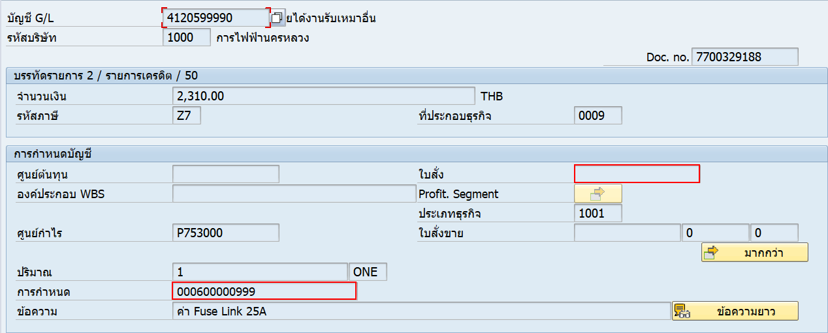

 | การกำหนดส่งมาแบบมี 000 นำหน้าและเป็นเบอร์ที่ไม่มีจริง (ไม่มีใน CAUFV)

 | Result => ที่การกำหนดไม่ได้ตัด 0 ที่นำหน้าออกให้ แปะการกำหนดตาม text file

